Piezīmes
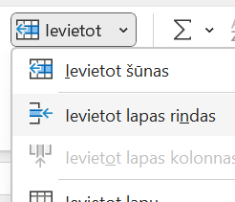
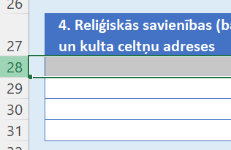
Ceļvedis, kā pievienot jaunu rindu:
1. Iezīmē visu rindu (ar peli noklikšķinot uz rindas numura)

2. Pēc tam labais peles klikšķis uz rindas numura, parādīsies izvēlne, kur izvēlamiem "Ievietot"
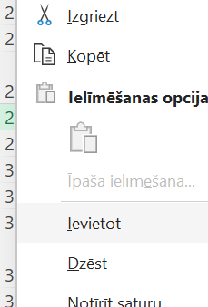

vai arī
2. Pēc tam cilnē "Sākums" izvēlamies pogu "Ievietot" un "Ievietot lapas rindas"

